周二
知识点 | 理解 | 疑问
对象内存图 | 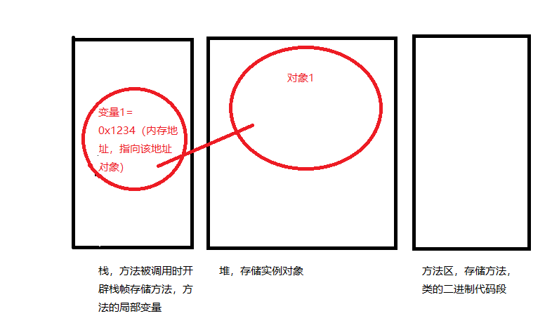
 | 上图中，如果用一个新变量 变量2=变量1，实质上是把对象1的内存地址复制给变量2，此时变量1 变量2 同时指向 对象1。通过变量2改变对象1时，也改变了变量1指向的对象1。
子对象内存图 | 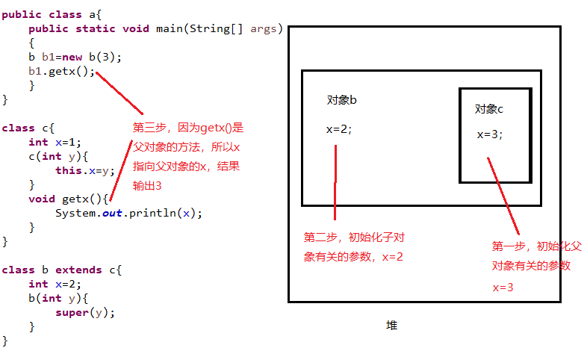
 | 上图中，b对象中有2个x，this.x访问b对象自己的x，super.x访问c的x，直接写x也是b自己的x
子类的构造方法 | 如果子类任何一个构造函数不包含super([参数])或者this([参数])方法，编译器会默认给构造函数增加一个super()方法 this([参数])和super([参数])方法必须放在构造函数第一行，且不能共存

String 类 | 是引用类型，不是基本类型，是final属性不可变，双引号括起来的都是对象 字符串拼接会创造3个对象，注意不要频繁拼接字符串，导致消耗内存大
 | String a="qwerty"; String b=a; b与a指向同一对象

